상품제안서
[칼라인쇄]요지(중)-풀칼라인쇄포함 | 상품코드: F05465

 |  |  |  |  |  |  | 02-412-0044 | www.easy1.co.kr
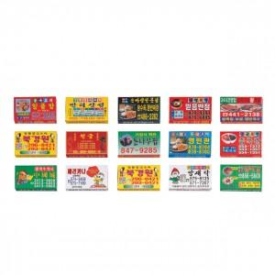

【상세/제작정보】 | <p><span style="font-size: 12pt;"><b>* 중사이즈-&nbsp;9.5*7*18mm / 종이</b></span></p><p><span style="font-size: 12pt;"><b>* 대사이즈-&nbsp;9.5*8*2.5mm / 종이</b></span></p><p><span style="font-size: 12pt;"><b>* 배송비- 한박스 500개 / 6000원별도</b></span></p>

【인쇄/포장옵션】 | 풀칼라 / 포장불가능

【공급단가】 | 수량 | 1,000~ | 2,000~ | 3,000~ | 5,000~ | 10,000~
*VAT별도 | 중 | 230원 | 220원 | 220원 | 210원 | 200원
 | 대 | 260원 | 250원 | 240원 | 230원 | 220원

【상품 URL】 | https://dev.easy1.co.kr:443/src/goods_detail.php?gdno=5465

